Index
Set 202 : Input S-T

Indikator 20208 : Staatliche F+E-Mittelzuweisung (GBARD)

Bemerkung zu den Tabellen, Zeichenerklärung: 1. Folgende Zeichen wurden benutzt: Die zwei Punkte (..) ersetzen eine Zahl, wenn diese nicht vorliegt,
d.h. wenn sie (noch) nicht erhoben oder (noch) nicht berechnet wurde. Wenn die Tabellen gerundete Zahlen enthalten, wird folgende Unterscheidung gemacht :
Ein Strich (-) anstelle einer Zahl bedeutet, dass die entsprechende Angabe nicht vorliegt
(absolut null).
Eine Null (0) steht für einen Wert, der grösser als null ist, wenn gerundet aber gleich null ist.
2. Im Allgemeinen wurde ohne Rücksicht auf die Endsumme auf- bzw. abgerundet.
Die Gesamtbeträge können deshalb geringfügig von der Summe der Einzelwerte abweichen.
Staatliche F+E-Mittelzuwisung (GBARD)
G1 | Entwicklung 2017-2021
G2 | nach Finanzierungsart, 2021
T2 | nach Finanzierungsart, 2017-2021
T3 | nach Ziel, Entwicklung 2017-2020
G4 | Internationaler Vergleich, 2020 (in % des BIP)
T4 | Internationaler Vergleich, 2017-2020 (in % des BIP)
T5 | Internationaler Vergleich, 2017-2020 (In Millionen $ KKP, laufende Preise)

Historische Daten
T6 | Staatliche F+E-Mittelzuwisung (GBARD), indexierte Entwicklung von 2000 bis 2015

Kommentare und Definitionen: siehe Indikator im Intrnet

© 2022 OFS-BFS-UST / WSA

G1
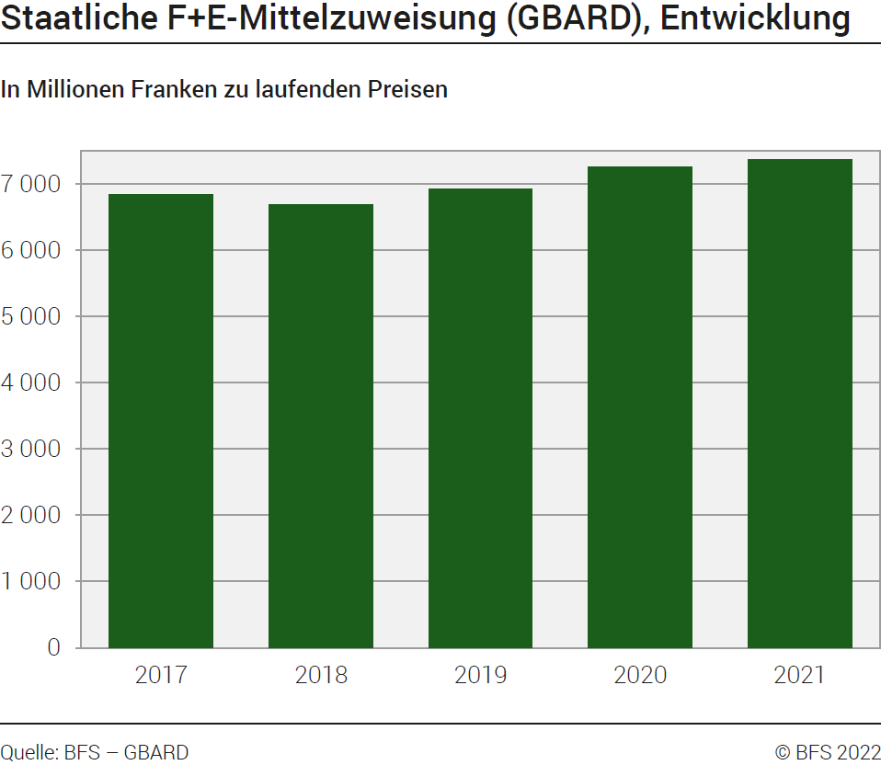
Ind20208_G1 - Staatliche F+E-Mittelzuweisung (GBARD) |  |  |  |  |  | Zurück zum Index

Staatliche F+E-Mittelzuweisung (GBARD), 2017-2021
In Millionen Franken zu laufenden Preisen

 | 2021 | 2020 | 2019 | 2018 | 2017
Total | 7372.0 | 7265.1 | 6923.7 | 6682.6 | 6842.1

Quelle BFS, GBARD
© BFS

G2
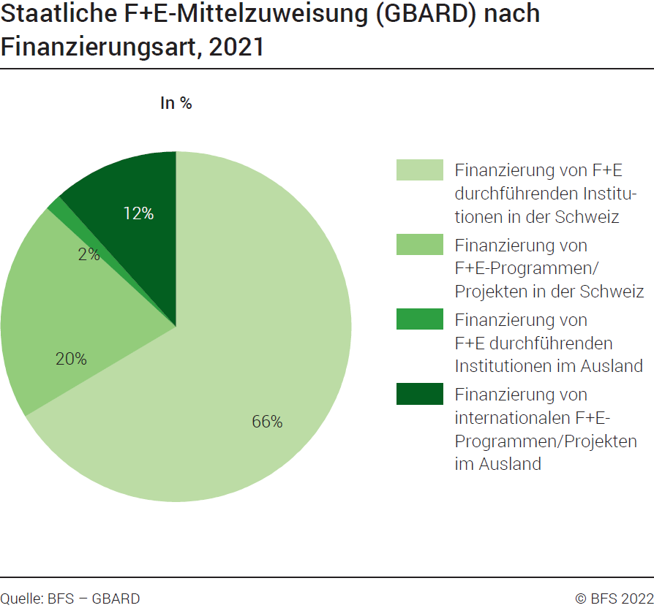
Ind20208_G2 - Staatliche F+E-Mittelzuweisung (GBARD) |  | Zurück zum Index

Staatliche F+E-Mittelzuweisung (GBARD) nach Finanzierungsart, 2021
In %
 | 2021
Finanzierung von F+E durchführenden Institutionen in der Schweiz | 66%
Finanzierung von F+E-Programmen/Projekten in der Schweiz | 20%
Finanzierung von F+E durchführenden Institutionen im Ausland | 2%
Finanzierung von internationalen F+E-Programmen/Projekten im Ausland | 12%
Total | 100%

Quelle BFS, GBARD
© BFS

G4
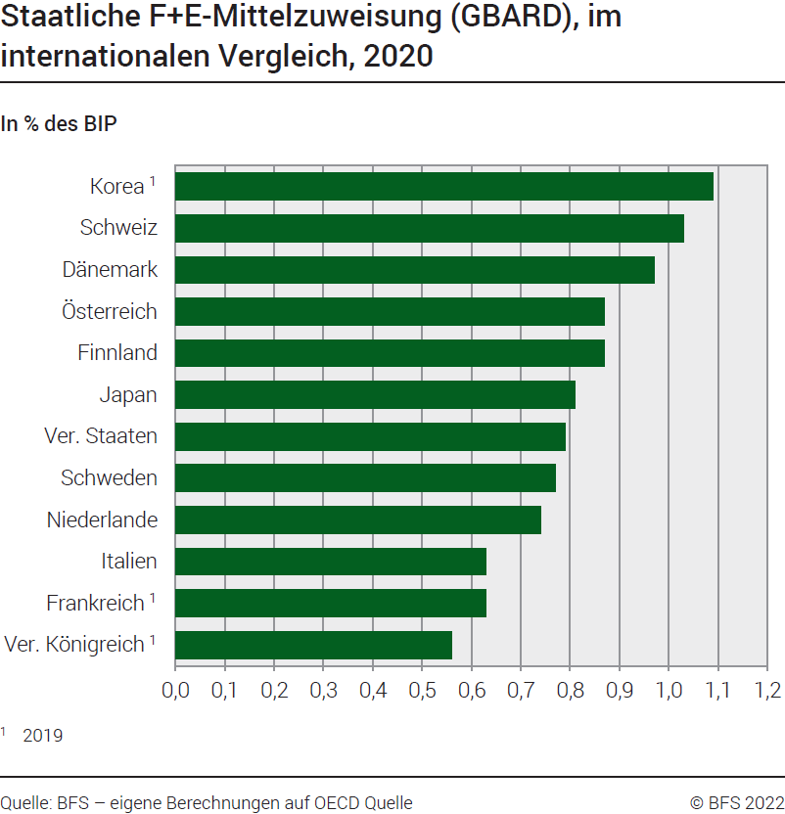
Ind20208_G4 - Staatliche F+E-Mittelzuweisung (GBARD) |  | Zurück zum Index

Staatliche F+E-Mittelzuweisung (GBARD), im internationalen Vergleich, 2020
In % des BIP

Pays | 2020
Vereinigtes Königreich* | 0.56
Frankreich* | 0.63
Italien | 0.63
Niederlande | 0.74
Schweden | 0.77
Vereinigte Staaten | 0.79
Japan | 0.81
Finnland | 0.87
Österreich | 0.87
Dänemark | 0.97
Schweiz | 1.03
Korea* | 1.09
Deutschland | 1.10
Norwegen | 1.15
* 2019

Quelle: BFS, eigene Berechnungen auf OECD Quelle
© BFS

